인사마스터 호봉확인
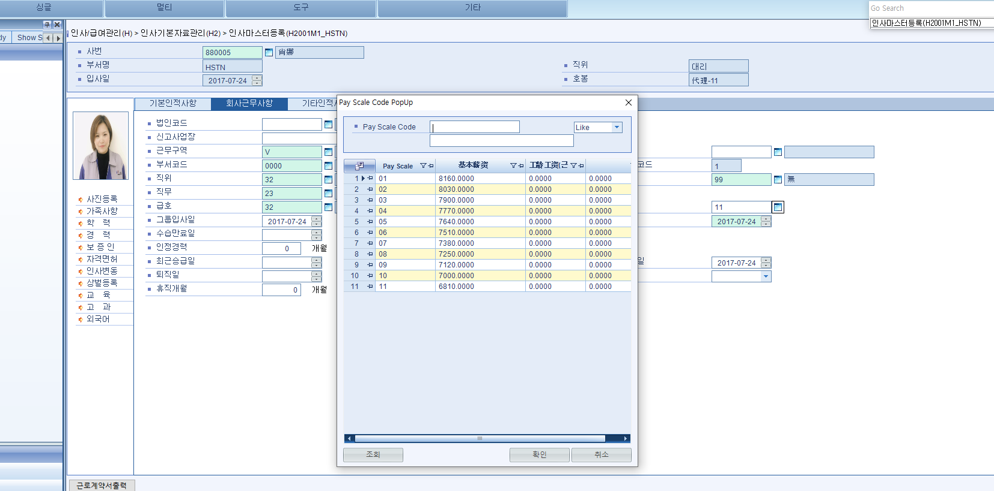
인사마스터등록 - 급호, 호봉, 근태번호, 그룹입사일 확인

수당
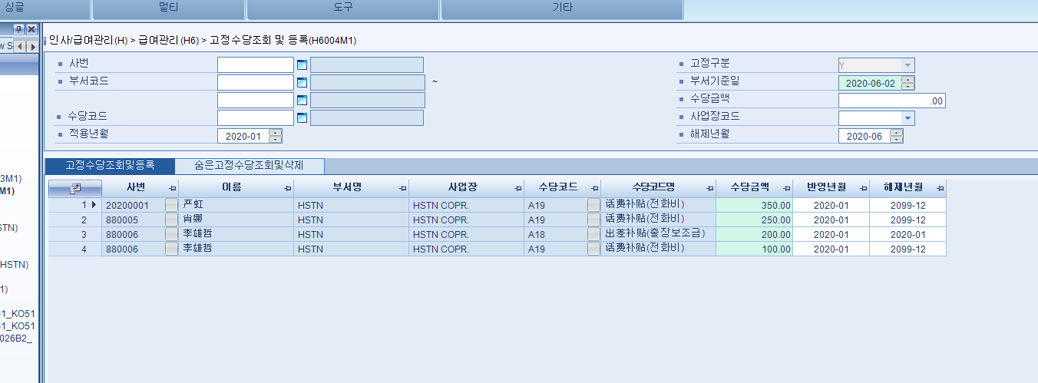
1. 잔업수당기준등록

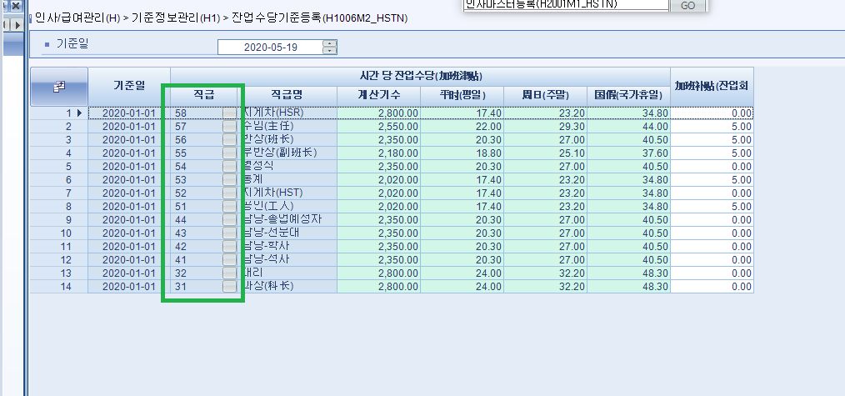

2. 수당기준등록

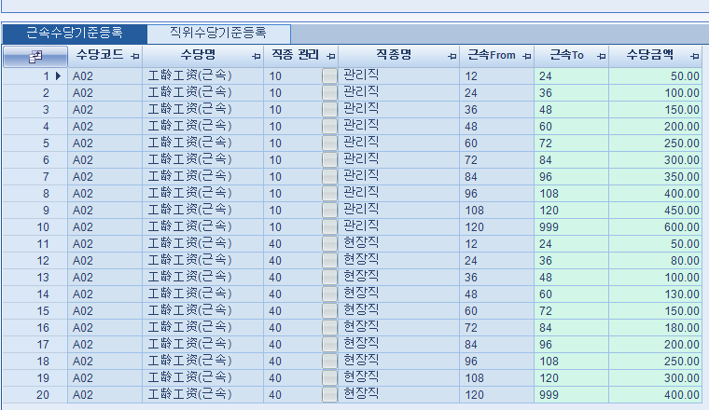

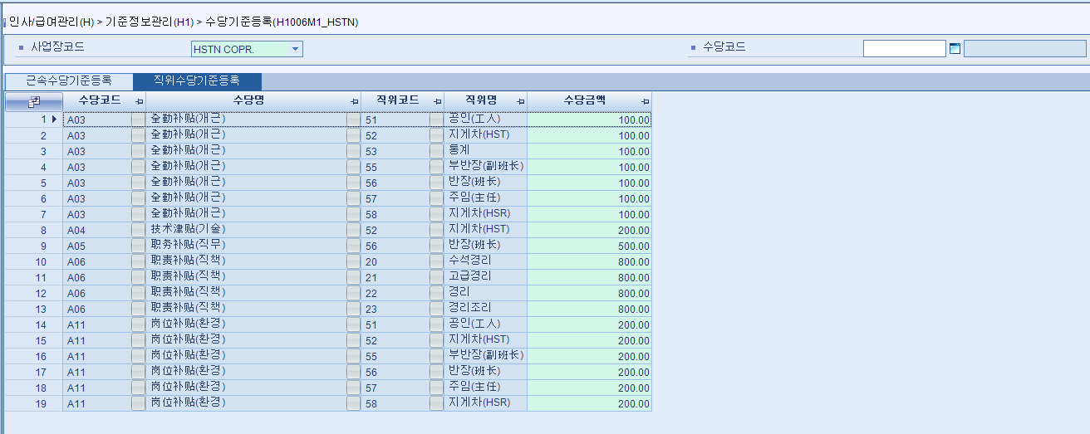

3.고정수당조회 및 등록 (매달 달라지는 고정수당 등록 EX) 전화비, 출장보조금)

공제
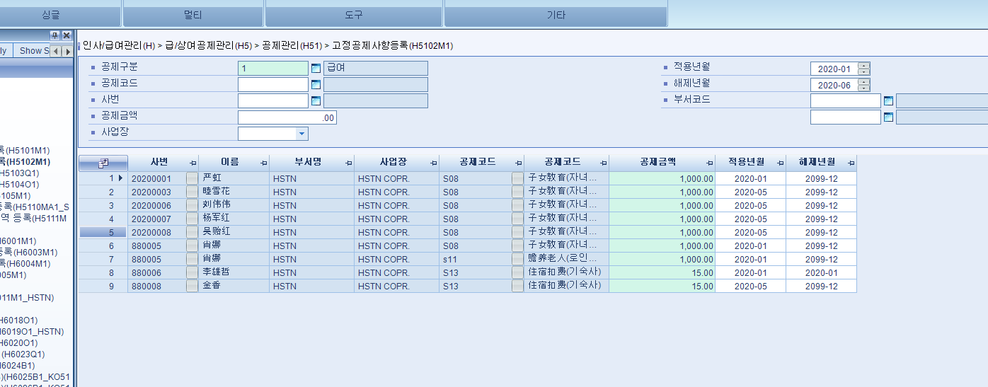
1.사회보험납부비율 비율 확인

2.고정공제 사항 수기등록
EX)자녀, 로인부양, 기숙사

근태
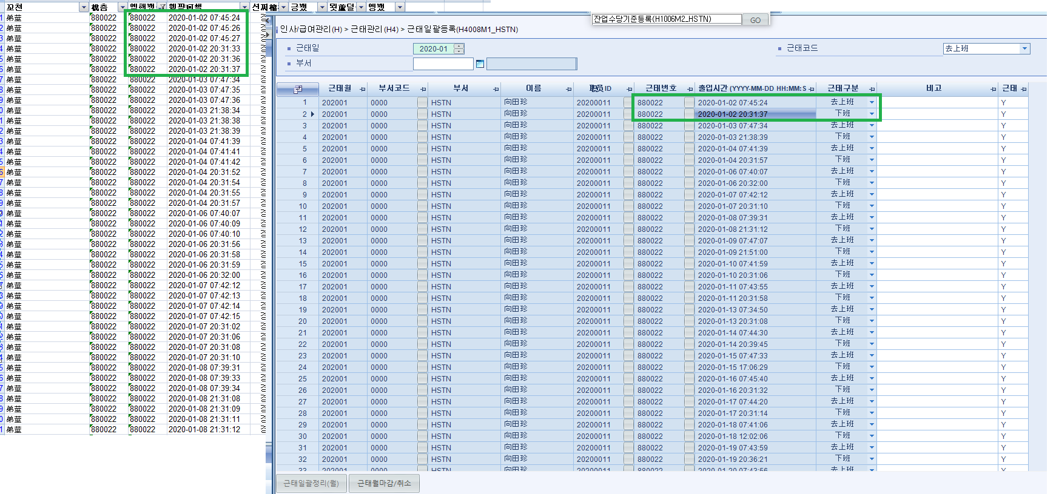
근태일괄등록

테스트 진행
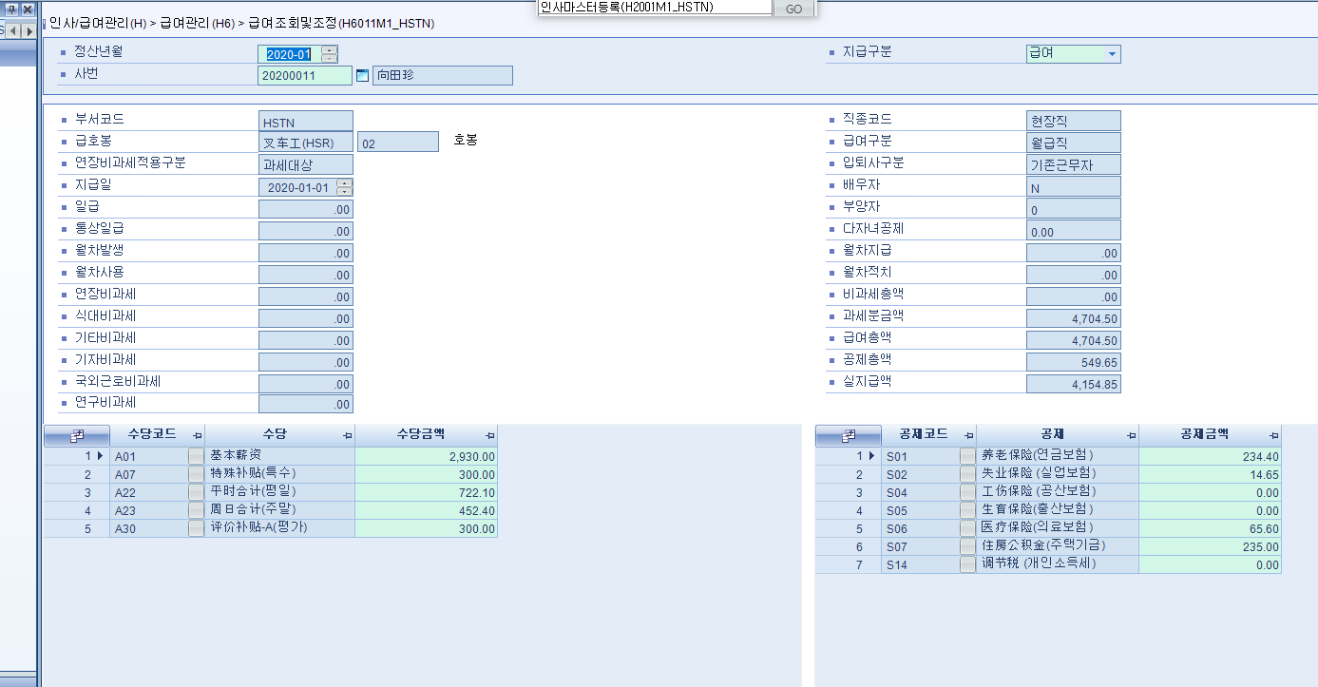
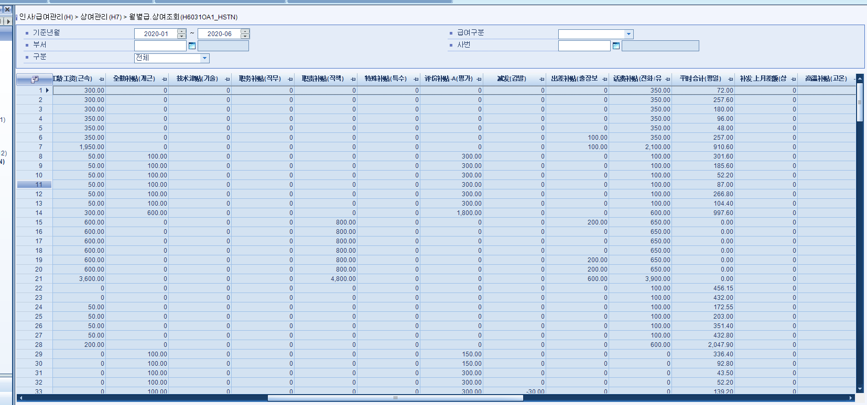
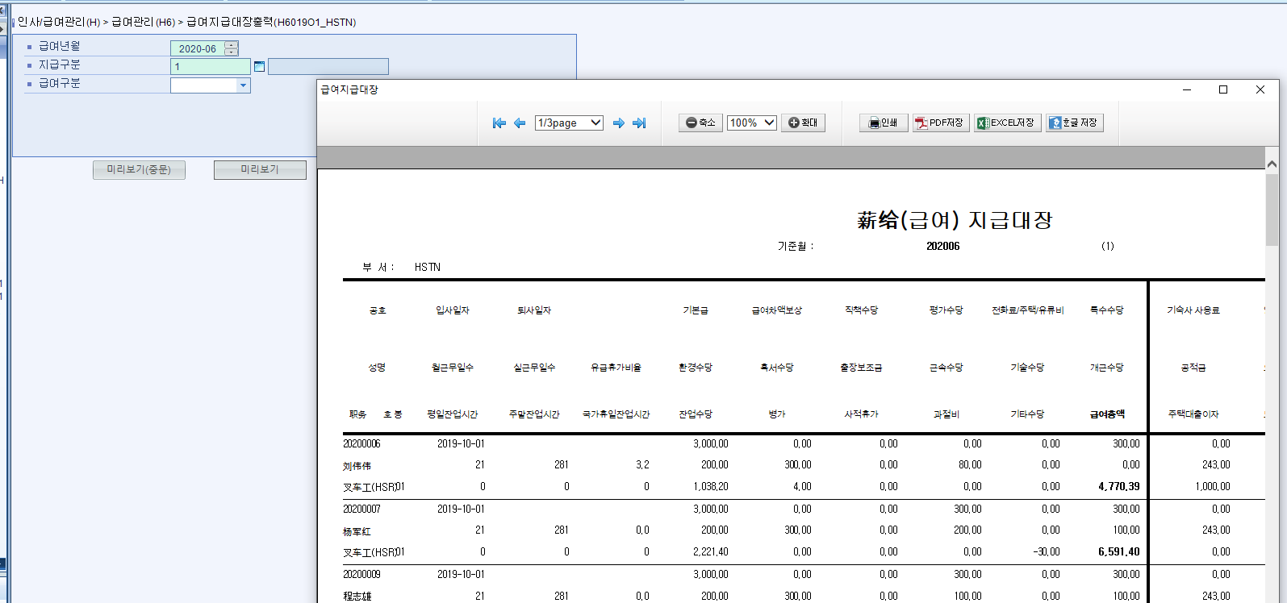
1. 급여지급월 고정수당 확인하기
평가수당, 출장보조금, 전화/유류비 등등 입력하기
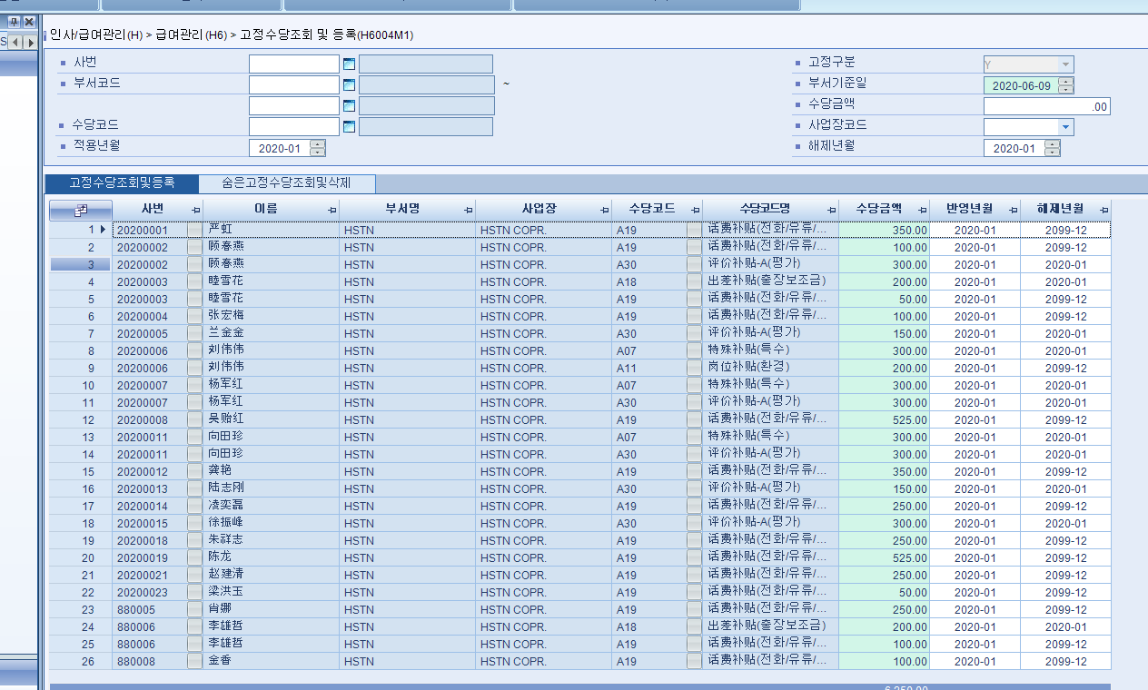

2. 공제금액 등록하기
사회보험 제외 자녀교육, 기숙사 , 로인부양 공제사항들 등록확인
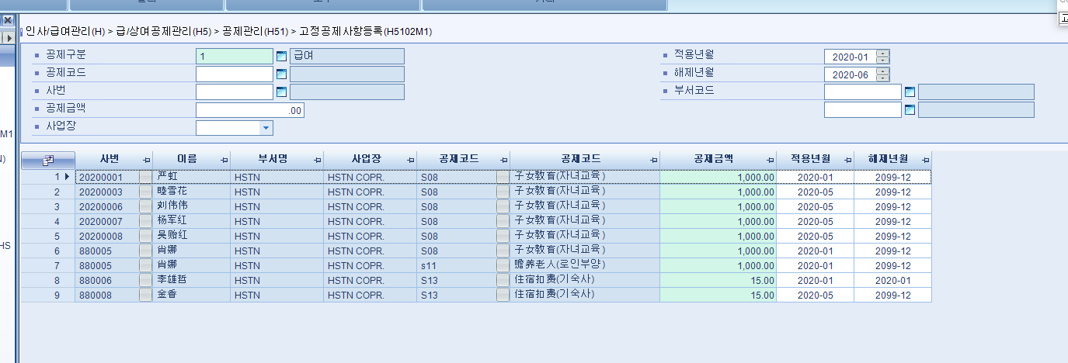

3. 근태등록하기
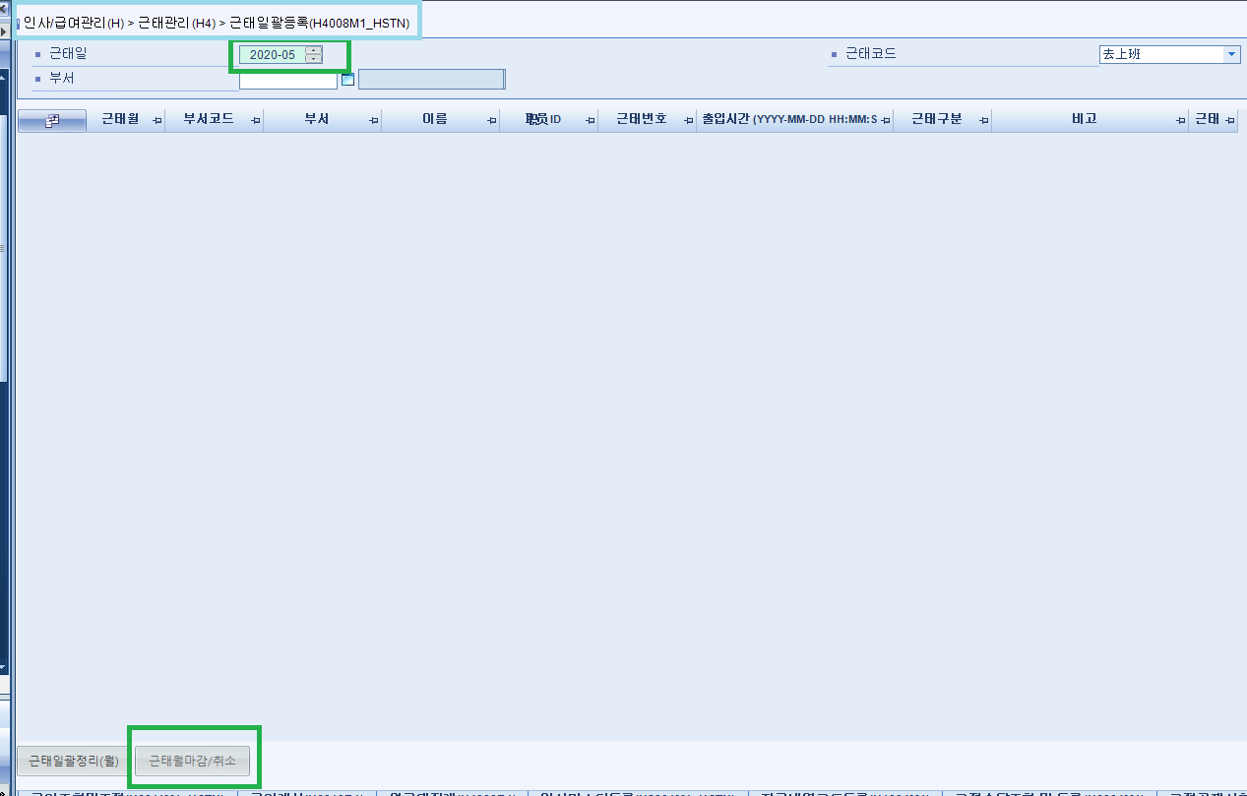

4. 일일근태등록(사적휴가 일일기준 10시간, 병가 등록하기)

5. 월근태집계

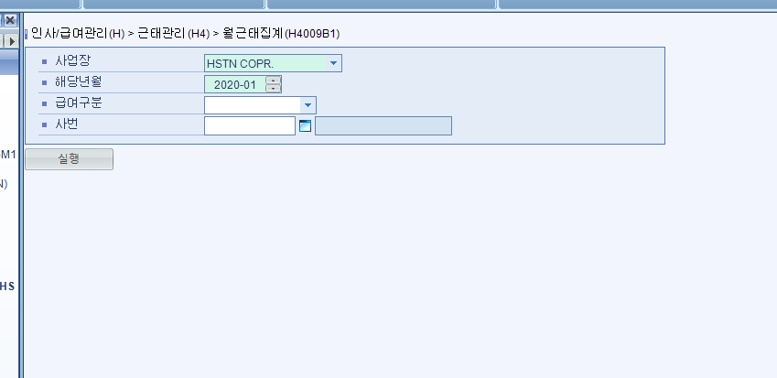

6. 급여계산

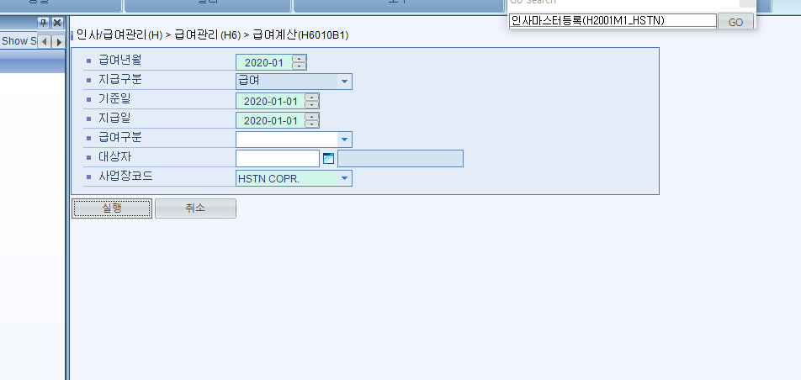

7. 급여확인

